Sheet1
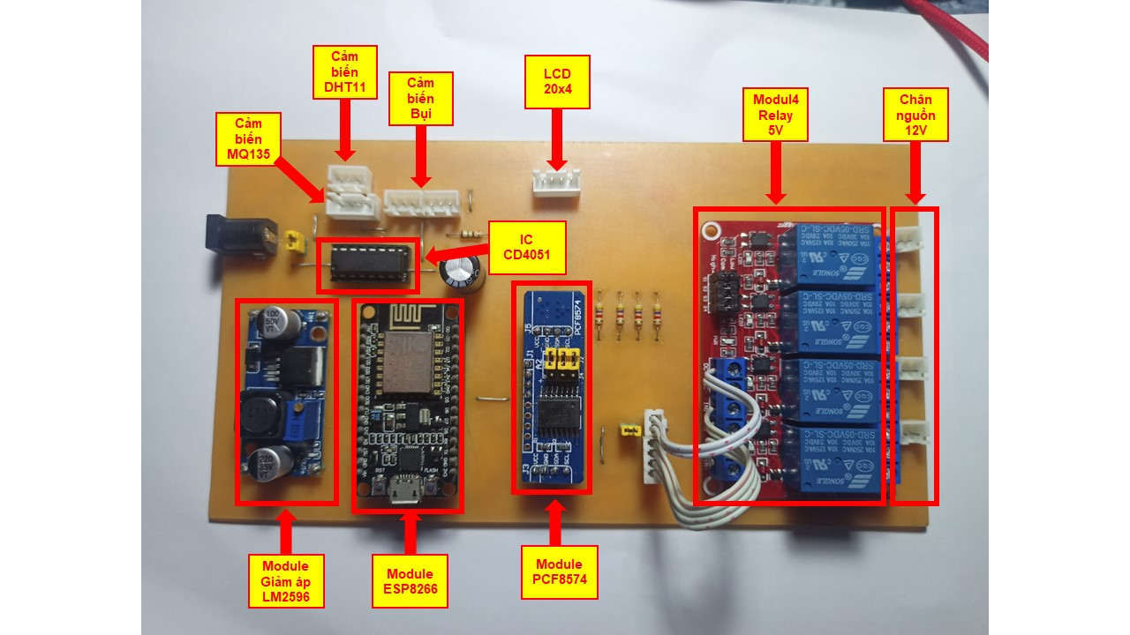
STT | TÊN LINH KIỆN/ MODULE | SỐ LƯỢNG | GHI CHÚ
1 | Module hạ áp LM2596 | 1 | Hạ áp từ 12VDC xuống 5VDC cấp cho ESP và các cảm biến
2 | Module ESP8266 30pin | 1 | Vi điều khiển chính
3 | Module 4 relay 5V | 1 | Tạo 4 kênh điều khiển ngõ ra công suất
4 | Module LCD 20x4 có I2C | 1 | Hiển thị thông số giám sát trực tiếp tại mô hình
5 | Module mở rộng port PCF8574 | 1 | Mở rộng port sử dụng cho Module relay 4 kênh
6 | IC CD4051 | 1 | IC mở rộng port cho Cảm biến bụi và MQ135 vì ESP8266 chỉ có 1 chân Analog A0
7 | Jack DC | 1 | Làm jack cắm nguồn 12V DC
8 | Tụ hóa 220uF | 1 | Phục vụ cho mạch cảm biến bui
9 | Điện trợ 150ohm | 1 | Phục vụ cho mạch cảm biến bui
10 | Điện trở 4k7 ohm | 4 | Tạo mạch kéo lên mức cao cho PCF8574 hoạt động đúng logic
11 | Cảm biến bụi GP2Y1014 / hay GP2Y1010 | 1 | Lấy giá trị bụi mịn trong không khí
12 | Cảm biến chất lượng không khí MQ135 | 1 | Lấy giá trị chất lượng không khí
13 | Cảm biến nhiệt độ, độ ẩm DHT11 | 1 | Lấy giá trị nhiệt độ, độ ẩm môi trường
14 | Quạt gió 12V 4x4cm | 1 | Làm thiết bị thông gió, hút khí độc
15 | Đèn 12V | 2 | 1 trong nhà và 1 ngoài trời
16 | Còi/Buzzer 12V | 1 | Làm thiết bị báo động
17 | Đầu JST XH2.54 - 2 Pin | 4 | Tạo đầu kết nối cho các ngõ ra công xuất đèn, quạt, còi
18 | Đầu JST XH2.54 - 3 Pin | 3 | Tạo đầu kết nối cho DHT11 và GP2Y1014
19 | Đầu JST XH2.54 - 4 Pin | 2 | Tạo đầu kết nối cho LCD và MQ135
20 | Hàng rào đực đơn - thanh 40pin | 1 | Giúp gắn các module và dây kết nối
21 | jumper cap 2.54 / Công tắt | 2 | Có thể gắn jumper hoặc công tắt để bật tắt nguồn cho mạch

